상품제안서
국내산 고급형 쿨마스크 | 상품코드: S14841

 |  |  |  |  |  |  | 02-713-8555 | www.synergygift.co.kr
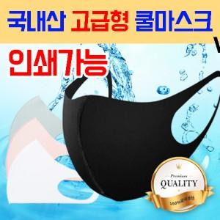

【상세/제작정보】 | 마스크에 직접 인쇄가 가능한 국산 쿨 마스크

【인쇄/포장옵션】 | 실크, 풀칼라 / 개별 opp포장

【공급단가】 | 수량 | 400~ | 1,000~ | 2,000~ | 3,000~ | 5,000~
*VAT별도 | 단가 | 1,010원 | 990원 | 970원 | 930원 | 890원

【상품 URL】 | https://www.synergygift.co.kr:443/src/goods_detail.php?gdno=15946

